关系图
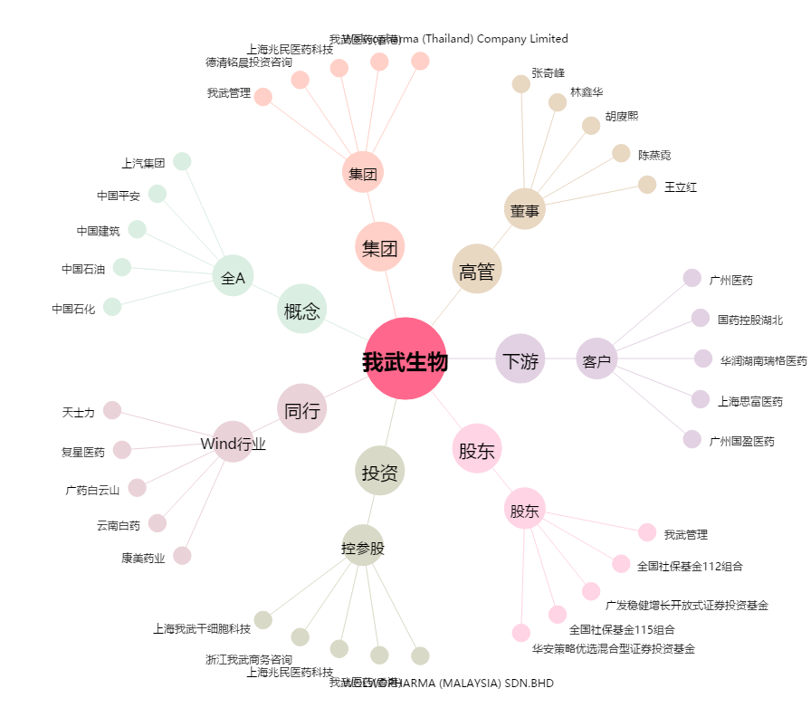
我武生物[300357.SZ] - 关系概览图

